明细
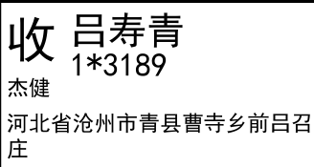
睿 颢 发 货 清 单
（RecallPackaging Delivery List）
 |  |  | Shipping Date 发货日期: | 2025-07-11
 |  |  | 快递单号: | SF3194507968735

ORDER NR | Item Code | ARTICLE | Colour | Size | Order Qty | Back-up Qty | Total Qty | Carton #/Total | Net Weight (kg) | Gross Weight (kg) | REMARK
订单号 | 产品型号 | 款号 | 颜色 | 尺码 | 订单数 | 备品数 | 总实发数 | 总箱数\箱号 | 净重（公斤) | 毛重（公斤) | 备注(CM)
84818-01 | 白色再生条码页洗标 (care label ) | 7115-777 | 800 | XS | 661 | 33 | 694 | 1/1 | 2.1 | 2.5 | 20*20*30
 |  |  |  | S | 1137 | 57 | 1194
 |  |  |  | M | 736 | 37 | 773
 |  |  |  | L | 266 | 13 | 279
84818-01 | 白色再生产地页洗标 (component label) | 7115-777 | 800 |  | 2800 | 140 | 2940
84818-01 | 白色再生成分页洗标1 (component label) | 7115-777 | 800 |  | 2800 | 140 | 2940
84818-01 | 白色再生环保页洗标 (component label) | 7115-777 | 800 |  | 2800 | 140 | 2940
合计 |  |  |  |  | 11200 | 560 | 11760

